Sheet1
使用数组模拟环形队列的思路分析

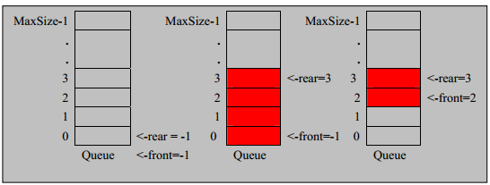

思路如下:
1. front 变量的含义做一个调整： front 就指向队列的第一个元素, 也就是说 arr[front] 就是队列的第一个元素
front 的初始值 = 0
2. rear 变量的含义做一个调整：rear 指向队列的最后一个元素的后一个位置. 因为希望空出一个空间做为约定.
rear 的初始值 = 0
3. 当队列满时，条件是 (rear + 1) % maxSize == front 【满】
4. 对队列为空的条件， rear == front 空
5. 当我们这样分析， 队列中有效的数据的个数 (rear + maxSize - front) % maxSize // rear = 1 front = 0
6. 我们就可以在原来的队列上修改得到，一个环形队列

